Values
Dados |  |  |  | Check |  |  |  | Descrição | De | Para
END A |  |  | Observações | VERIFICADOR | COMENTÁRIO |  |  |  | Células | Aba | Células
Estrutura | LDA [m] | 2240.0 | Poço/ Manifold | ok | RT | Equação 1: |  | RT | B5 | Results | H33
Identificação da Estrutura | Peso vazio no ar [kg/m] | 146.52 | Data Sheet | ok |  |  |  | Revisão da RT | F5 | Results | H34
WSI 152.2510-DR-4041-4 | Peso cheio no ar [kg/m] | 167.70 | Data Sheet | ok |  |  |  | Título da RT | C13 | Results | H35
Revisão | Peso vazio na água [kg/m] | 72.14 | Data Sheet | ok |  |  |  | Elaborador | B6 | Results | H26
1 | Peso cheio na água [kg/m] | 93.32 | Data Sheet | ok |  |  |  | PLSV | J23 | Results | H20
 | OD [m] | 0.30396 | Calculado pela equação 1 |  |  |  |  | Poço/Manifold | J24 | Results | H19
 | ID [m] | 0.16220 | Calculado pela equação 2 |  |  | Equação 2: |  | Tipo de linha | J25 | Results | H17
 | Contact diameter [mm] | 306.22 | OD do Data Sheet | ok |  |  |  | LDA | J27 | Values | C3
 | Diâmetro nominal [''] | 6.00 | ID do Data Sheet [Polegadas] | ok |  |  |  | Campo | J30 | Results | H21
 | MBR storage [m] | 2.09 | Armazenamento | ok |  |  |  | Planilha EQSB | B32 | MCV e Guindaste | B3
 | MBRi instalação [m] | 2.40 | Verificar se não é fornecido no MD | ok | RT |  |  | Revisão da Planilha EQSB | F32 | MCV e Guindaste | B4
 | Bend. Stiffness [kN.m2] | 38.98 | Usar curva de rigidez | ok |  |  |  | Equipamento Submarino | C34 | Results | H18
 | Torsional Stiffness [kN.m2] | 1204.0 |  | ok |  |  |  | RL | B36 | Results | H30
 | Rel. Elongation (%) for 100kN |  | Ԑ = 100 * F / EA |  |  |  |  | Revisão da RL | F36 | Results | H31
 | Axial Stiffness [KN] | 310730.0 | Se indicado valor no data sheet , sobrescrever a célula. | ok |  | Equação 3: | Figura 1: | Peso na água do MCV | D38 | MCV e Guindaste | C19
Bend Restrictor | Comprimento [mm] | 8852.0 | Atentar para o número de anéis a serem montados | ok |  |  |  | Número do desenho do MCV | B39 | MCV e Guindaste | B6
Identificação da Estrutura | Peso vazio no ar [kg] | 2385.0 |  | ok |  |  |  | Estrututa | J44 | Values | A5
CB-BR1522510-00-05 | Peso vazio na água [kg] | 2075.0 | Se não tiver no desenho usar Par*0,87. Vértebras de PU (não multiplicar por 0,87) | ok |  |  |  | Diâmetro de contato | J45 | Values | C10
Revisão | Peso no ar/comp [t/m] | 0.269431 |  |  |  |  |  | Peso vazio no ar | D47 | Values | C4
2 | Peso na água/comp [t/m] | 0.234405 | Atentar para vértebras de PU (não multiplicar por 0,87) |  |  |  |  | Peso vazio na água | D48 | Values | C6
 | OD [m] | 0.39040 | Calculado pela equação 3 |  |  |  |  | Peso cheio no ar | J47 | Values | C5
 | OD [mm] | 455.0 | OD da menor seção da vértebra (figura 1) | not ok | 455 |  |  | Peso vazio na água | J48 | Values | C7
 | ID [mm] | 330.0 | ID da menor seção da vértebra (figura 1) | ok |  |  |  | MBR de instalação | J49 | Values | C13
 | Contact diameter [mm] | 668.0 | Maior diâmetro do acessório (colocar em contact e drag) | ok |  |  |  | Rigidez à flexão | J50 | Values | C14
 | MBR travamento [m] | 4.140 | Valor do Relatório de Esforços | ok |  |  |  | Rigidez axial | J51 | Values | C17
 | Momento Fletor Admissível [kN.m] | 77.0 | Valor do desenho | ok |  |  |  | Peso no ar do conector | C56 | Values | C38
 | Força Cortante Admissível [kN] |  | Valor do desenho |  |  |  |  | Peso na água do conector | D56 | Values | C39
 | Bending Stiffness [kN.m2] | 314995.18 | Calculado pela equação 4 |  |  | Equação 4: |  | Conector | E56 | Values | A39
 | Axial Stiffness [kN] | 10.0 |  |  |  |  |  | Peso no ar da vértebra | C57 | Values | C19
 | Torsional Stiffness [kN.m2] | 10.0 |  |  |  |  |  | Peso no água da vértebra | D57 | Values | C20
 | Curvatura [1/m] | 0.241546 | Ver aba Bending Stiffness |  |  |  |  | Vértebra | E57 | Values | A20
 | Bend moment [kN.m] | 0.01 | Ver aba Bending Stiffness |  |  |  |  | Peso no ar do adaptador | C58 | Values | C50
 | Curvatura limit [1/m] | 1.241546 | Ver aba Bending Stiffness |  |  |  |  | Peso no água do adaptador | D58 | Values | C51
 | Bend Moment limit [kN.m] | 314995.19 | Ver aba Bending Stiffness e equação 5 |  |  |  |  | Adaptador de flange | E58 | Values | A51
End Fitting | Comprimento [mm] | 1374.00 |  | ok
Identificação da Estrutura | Peso vazio no ar [kg] | 890.00 |  | not ok
CB-EF1522510-00-09 | Peso vazio na água [kg] | 774.30 | Se não tiver no desenho usar Par*0,87. | not ok
Revisão | Peso no ar/comp [t/m] | 0.647744
2 | Peso na água/comp [t/m] | 0.563537
 | OD [m] | 0.35753 | Calculado pela equação 3
 | OD [mm] | 254.0 | OD do pescoço presente no desenho | ok
 | ID [mm] | 152.4 | ID presente no desenho ou OD do duto no data sheet | ok |  | Equação 5:
 | Contact diameter [mm] | 535.0 | Maior diâmetro do acessório (colocar em contact e drag) | ok
 | Bending Stiffness [kN.m2] | 36812.39
 | Axial Stiffness [kN] | 6712860.7
 | Torsional Stiffness [kN.m2] | 28317.2
Adaptador de flanges | Comprimento [mm]
Identificação da Estrutura | Peso vazio no ar [kg]
 | Peso vazio na água [kg] |  | Se não tiver no desenho usar Par*0,87.
Revisão | Peso no ar/comp [t/m] | #DIV/0!
 | Peso na água/comp [t/m] | #DIV/0!
 | OD [m] | #DIV/0!
 | OD [mm] |  | OD do pescoço presente no desenho
 | ID [mm] |  | ID presente no desenho ou OD do duto no data sheet
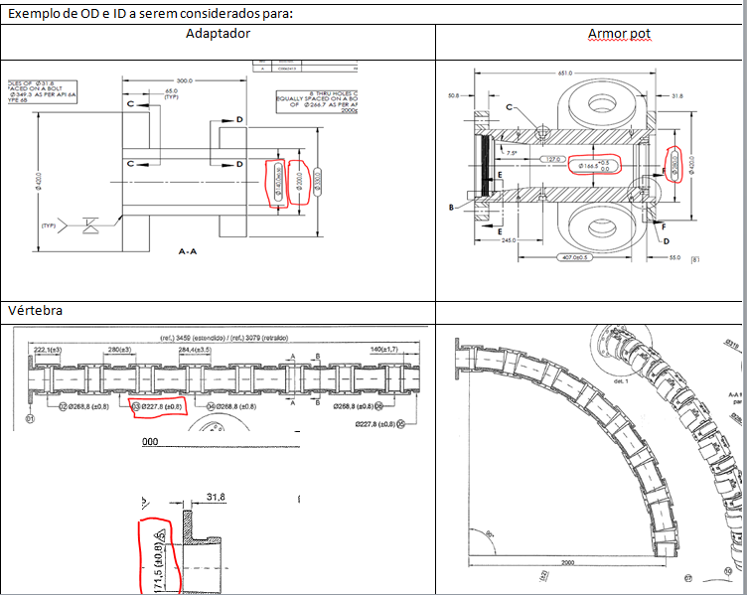
 | Contact diameter [mm] |  | Maior diâmetro do acessório (colocar em contact e drag)
 | Bending Stiffness [kN.m2] | 0.00
 | Axial Stiffness [kN] | 0.0
 | Torsional Stiffness [kN.m2] | 0.0
END B
Testar configuração da PETROBRAS

 |  |  |  |  |  | Equação 6:

MCV e Guindaste
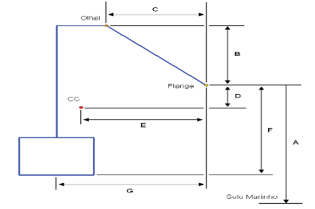
DESENHO MCV - Relatório PETROBRAS |  | Verificador | Comentário |  | Drawing MCV (Orcaflex)
EQSB | FD-3A00.00-1514-276-PEK-001 |  |  |  | 0.25 | 0.25 | 1.2
Revisão | D |  |  |  | -0.25 | 0.25 | 1.2
Fornecedor | TechnipFMC |  |  |  | -0.25 | -0.25 | 1.2
Desenho | ok |  |  |  | 0.25 | -0.25 | 1.2
Equipamento | Manifold |  |  |  | 0.5 | 0.5 | 0
A [mm] | 3810 | ok |  |  | -0.5 | 0.5 | 0
B [mm] | 502 | ok |  |  | -0.5 | -0.5 | 0
C [mm] | 907 | ok |  |  | 0.5 | -0.5 | 0
D [mm] | 681 | ok
E [mm] | 864 | ok
F [mm] | 2037 | ok
G [mm] | 839 | ok

 |  |  |  |  | Guindaste ou A/R
MCV (Orcaflex) |  |  | Verificador | Comentário | LDA [m] | 2240.0
Peso | Pair [kgf] - Nota1 | 5045.0 | ok | rt | Comprimento [m] | 2235.7
 | Pw [kgf] | 5045.0
 | Volume | 1.00E-06 |  |  | Batimetria |  |  | Verificador | Comentário
CG | A [m] (Z) | 1.35600 |  |  | 0 | 3810 | 2240.00 | ok
 | B [m] (X) | -0.02500 |  |  | 5 | 3810 | 2240.00 | ok
Olhal | C [m] (Z) | 2.53900 |  |  | 10 | 3810 | 2240.00 | ok
 | D [m] (X) | -0.06800 |  |  | 15 | 3810 | 2240.00 | ok
Flange | E [m] (Z) | 2.03700
 | F [m] (X) | 0.83900
H ao solo | [m] (Z) | 2238.22700
Alfa | Ângulo Inclinação | 60

 | Nota1 - Inserir peso na água . Peso ar deve ser igual ao peso na água

Esforços
Escolher Caso | Cortante | Tração | Momento Fletor
 | [kN] | [kN] | [kN.m]
Puxada Min (Caso 3i) | -13.23 | 2.99 | -18.97

Colar tabela RL aqui
 |  |  |  |  | RL | Orcaflex
CASO DE CARREGAMENTO |  | ESFORÇO |  | VALOR | Valor | Cortante | Tração | M. Fletor | Verificação
CVD 2a - Topo (Caso 1) |  | Tração (Fx) |  | 453,79 kN | 453.79 |  |  |  | ---
CVD 1a - Equilibrio (Caso 2 - Flutuadores) |  | Tração (Fx) |  | 13,17 kN | 13.17 |  | 2.99 |  | OK
 |  | Forga Cortante (Fz) |  | -21,75 kN | -21.75 | -13.23 |  |  | OK
 |  | Momento Fletor (My) |  | 24,93 kN.m | 24.93 |  |  | -18.97 | SINAL
 |  | MBR (Vertebra) |  | 5,32 m | 5.32 |  |  |  | ---
 |  | MBR (Flexivel) |  | 5,32 m | 5.32 |  |  |  | ---
CVD 1a -MCV no Hub com linha suspensa (Caso 3i - Flutuadores) |  | Momento Fletor Maximo | Tração (Fx) | 8,68 kN | 8.68 |  | 2.99 |  | OK
 |  |  | Forga Cortante (Fz) | -4,13 kN | -4.13 | -13.23 |  |  | VALOR
 |  |  | Momento Fletor (My) | 106,18 kN.m | 106.18 |  |  | -18.97 | SINAL
 |  | Momento Fletor Minimo | Tração (Fx) | 4,99 m | 4.99 |  | 2.99 |  | OK
 |  |  | Forga Cortante (Fz) | 5,01 m | 5.01 | -13.23 |  |  | SINAL
 |  |  | Momento Fletor (My) | 18,47 kN | 18.47 |  |  | -18.97 | SINAL
 |  | MBR (Vertebra) |  | -32,73 kN | -32.73 |  |  |  | ---
 |  | MBR (Flexivel) |  | -147,11 kN.m | -147.11 |  |  |  | ---
CVD 1a -MCV no Hub (Caso 3ii - Flutuadores) | (a) | Tração (Fx) |  | 17,54 kN | 17.54 |  | 2.99 |  | OK
 |  | Forga Cortante (Fz) |  | -31,33 kN | -31.33 | -13.23 |  |  | OK
 |  | Momento Fletor (My) |  | -129,93 kN.m | -129.93 |  |  | -18.97 | OK
 | (b) | Tração (Fx) |  | 19,82 kN | 19.82 |  | 2.99 |  | OK
 |  | Forga Cortante (Fz) |  | -18,15 kN | -18.15 | -13.23 |  |  | OK
 |  | Momento Fletor (My) |  | -85,92 kN.m | -85.92 |  |  | -18.97 | OK
CVD 1a -MCV no Hub (Caso 3ii - Após retirada dos Flutuadores) | (a) | Tração (Fx) |  | 21,93 kN | 21.93 |  | 2.99 |  | OK
 |  | Forga Cortante (Fz) |  | -12,67 kN | -12.67 | -13.23 |  |  | VALOR
 |  | Momento Fletor (My) |  | -60,52 kN.m | -60.52 |  |  | -18.97 | OK
 | (b) | Tração (Fx) |  | 9,34 kN | 9.34 |  | 2.99 |  | OK
 |  | Forga Cortante (Fz) |  | -14,69 kN | -14.69 | -13.23 |  |  | OK
 |  | Momento Fletor (My) |  | -67,70 kN.m | -67.70 |  |  | -18.97 | OK
CVD 1a - Teste Offshore (Caso 4 - Flutuadores) | (a) | Tração (Fx) |  | 8,33 kN | 8.33 |  | 2.99 |  | OK
 |  | Forga Cortante (Fz) |  | -11,33 kN | -11.33 | -13.23 |  |  | VALOR
 |  | Momento Fletor (My) |  | -42,37 kN.m | -42.37 |  |  | -18.97 | OK
 | (b) | Tração (Fx) |  | 26,04 kN | 26.04 |  | 2.99 |  | OK
 |  | Forga Cortante (Fz) |  | -15,52 kN | -15.52 | -13.23 |  |  | OK
 |  | Momento Fletor (My) |  | -65,52 kN.m | -65.52 |  |  | -18.97 | OK
CVD 1a - Teste Offshore (Caso 4 - Após retirada dos Flutuadores) | (a) | Tração (Fx) |  | 17,10 kN | 17.10 |  | 2.99 |  | OK
 |  | Forga Cortante (Fz) |  | -13,48 kN | -13.48 | -13.23 |  |  | OK
 |  | Momento Fletor (My) |  | -52,24 kN.m | -52.24 |  |  | -18.97 | OK
 | (b) | Tração (Fx) |  | 25,42 kN | 25.42 |  | 2.99 |  | OK
 |  | Forga Cortante (Fz) |  | -15,77 kN | -15.77 | -13.23 |  |  | OK
 |  | Momento Fletor (My) |  | -67,21 kN.m | -67.21 |  |  | -18.97 | OK
CVD 1a - Operagão (Caso 5 - Após retirada dos Flutuadores) | (a) | Tração (Fx) |  | 17,36 kN | 17.36 |  | 2.99 |  | OK
 |  | Forga Cortante (Fz) |  | -13,47 kN | -13.47 | -13.23 |  |  | OK
 |  | Momento Fletor (My) |  | -53,18 kN.m | -53.18 |  |  | -18.97 | OK
 | (b) | Tração (Fx) |  | -33,13 kN | -33.13 |  | 2.99 |  | SINAL
 |  | Forga Cortante (Fz) |  | -39,91 kN | -39.91 | -13.23 |  |  | OK
 |  | Momento Fletor (My) |  | -82,77 kN.m | -82.77 |  |  | -18.97 | OK

